Tabelle1
Magnituden Korrektur für die atmosphärische Extinktion

Genauigkeit von hE auf 1 / | 1000 | [ ° ]
Allgemeine Eingaben: | ↴
Ortsabhängige Klimakorrektur in Tagen = Do = | 0
Monat = M = | 12 | o.k.
Tag = D = | 21 | o.k.
Höhe des Beobachtungsortes über NN = hNN = | 0 | [m]

I. Berechnung der momentanen Extinktion = EO; Eingabe: | ↴
Höhe des Himmelskörpers über dem Horizont beträgt: hE = | 10 | [ ° ]
Ergebnis:
Die Extinktion in 10° Höhe auf einer Höhe von 0 m ü. NN am 21. 12. beträgt E₀ = | 1,38 [mag]

II. Berechnung des momentanen Verlöschungspunktes eines Himmelskörpers = hE; Eingaben: | ↴
Visuelle Grenzhelligkeit der Sterne am Beobachtungsort: V₀ = | 6.00 | [mag]
Die visuelle Helligkeit des beobachteten Himmelskörpers beträgt: VH = | 1.25 | [mag]
Ergebnisse: | ↴
Extinktion im Zenit = EZ = | 0.25 | [mag]
dadurch ergibt sich die vorauszusetzende Extinktion zu V₀ – VH = E₀ = | 4.75 | [mag]
Verlöschungspunkt = hE = | 1,977° = 1° 58',6 | über dem mathematischen Horizont (h₀ = 0°)

 | EXCEL-Programm "EXTINKTION 2.0"
 | © Dipl.– Ing. Holger Filling, Lindenstraße 66, D – 58566 Kierspe

Der nebenstehenden Karte kann die ortsabhängige Klimakorrektur in
Tagen = DO = Tage seit dem astronomischen Frühlingsbeginn für einen
gegebenen Ort in Deutschland entnommen werden.

 | 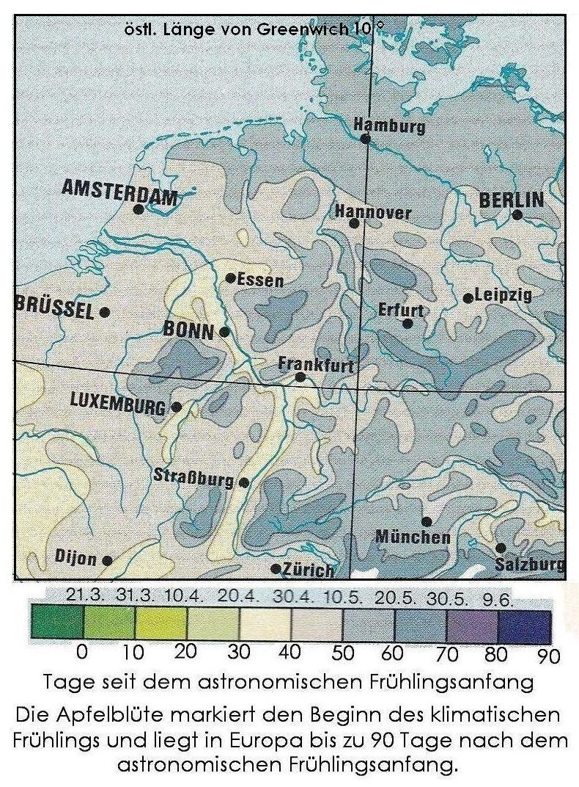

B E R E C H N U N G E N:
air mass = x = | 1 / sin hE + 0,025 ✶ EXP( –11 ✶ sin hE )
air mass = x = | 19.3779
lambda = λ = | 0.5100 | [micron]
AO = | 0.0500 | = ( Annahme von Daniel W. E. Green )
jahreszeitlicher Faktor = n = | -1.0000 | = sin ( 30 ✶ M + D – 111 – DO ) |  |  | ( Annahme von Holger Filling )
(nach Green: αOWinter = 0,7709; αOFrühling und Herbst = 1,3002; αOSommer = 1,6900) αO = alphaO = | 0.7709 | = ( Annahme von Holger Filling für ein beliebiges Datum )
AaerO = | 0.0840 | = AO ✶ λ POTENZ –αO
Aray = | 0.1451 | = 0,1451✶ EXP( –h / 7996 ) [mag] / air mass
Aaer = | 0.0840 | = AaerO ✶ EXP( –h / 1500 ) [mag] / air mass
Aoz = | 0.0160 | = ( Annahme von Daniel W. E. Green ) [mag] / air mass
Extinktion im Zenit ( air mass = x = 1 ) = Aray + Aaer + Aoz = A' = | 0.2451 | [mag] / air mass
hE [ ° ] | E0 [mag] |  |  |  |  | Interpolation mit drei Stützstellen | Y | ax2 | bx1 | cx0 | n
91 | 0.25 | 1 | 0 | E1 = | 6.436144 | hE1 = | 1.000000 | 41.4 | 6.4 | 1.0
90 | 0.25 | 0 | 0 | E2 = | 9.804966 | hE2 = | 0.000000 | 96.1 | 9.8 | 1.0
89 | 0.25 | 0 | 0 | E3 = | 19.092683 | hE3 = | -1.000000 | 364.5 | 19.1 | 1.0
88 | 0.25 | 0 | 0 | a = | 0.014946 |  | 1.000000 | -54.7 | -3.4 | 0.0
87 | 0.25 | 0 | 0 | b = | -0.539587 |  | 2.000000 | -323.1 | -12.7 | 0.0 | 0.266
86 | 0.25 | 0 | 0 | c = | 3.853716 |  | 0.532345 | -86.0 | -3.4
85 | 0.25 | 0 | 0 |  | 1. Iteration |  | 0.467655 | 31.3 | 0.0
84 | 0.25 | 0 | 0 | E0 = | 4.750000 | hE = | 1.627909
83 | 0.25 | 0 | 0 |  |  | Interpolation mit drei Stützstellen | Y | ax2 | bx1 | cx0 | n
82 | 0.25 | 0 | 0 | E1 = | 5.233397 | hE1 = | 1.637909 | 27.4 | 5.2 | 1.0
81 | 0.25 | 0 | 0 | E2 = | 5.249018 | hE2 = | 1.627909 | 27.6 | 5.2 | 1.0
80 | 0.25 | 0 | 0 | E3 = | 5.264726 | hE3 = | 1.617909 | 27.7 | 5.3 | 1.0
79 | 0.25 | 0 | 0 | a = | 0.111872 |  | 0.010000 | -0.2 | 0.0 | 0.0
78 | 0.25 | 0 | 0 | b = | -1.812832 |  | 0.020000 | -0.3 | 0.0 | 0.0 | 0.499
77 | 0.25 | 0 | 0 | c = | 8.061181 |  | 0.009973 | -0.2 | 0.0
76 | 0.25 | 0 | 0 |  | 2. Iteration |  | 0.000027 | 0.0 | 0.0
75 | 0.25 | 0 | 0 | E0 = | 4.750000 | hE = | 1.974339
74 | 0.26 | 0 | 0 |  |  | Interpolation mit drei Stützstellen | Y | ax2 | bx1 | cx0 | n
73 | 0.26 | 0 | 0 | E1 = | 4.753467 | hE1 = | 1.974439 | 22.6 | 4.8 | 1.0
72 | 0.26 | 0 | 0 | E2 = | 4.753597 | hE2 = | 1.974339 | 22.6 | 4.8 | 1.0
71 | 0.26 | 0 | 0 | E3 = | 4.753728 | hE3 = | 1.974239 | 22.6 | 4.8 | 1.0
70 | 0.26 | 0 | 0 | a = | 0.148286 |  | 0.000100 | 0.0 | 0.0 | 0.0
69 | 0.26 | 0 | 0 | b = | -2.175913 |  | 0.000200 | 0.0 | 0.0 | 0.0 | 0.500
68 | 0.26 | 0 | 0 | c = | 8.966982 |  | 0.000100 | 0.0 | 0.0
67 | 0.27 | 0 | 0 |  | 3. Iteration |  | 0.000000 | 0.0 | 0.0
66 | 0.27 | 0 | 0 | E0 = | 4.750000 | hE = | 1.977097
65 | 0.27 | 0 | 0 |  |  | Interpolation mit drei Stützstellen | Y | ax2 | bx1 | cx0 | n
64 | 0.27 | 0 | 0 | E1 = | 4.753596 | hE1 = | 1.974340 | 22.6 | 4.8 | 1.0
63 | 0.28 | 0 | 0 | E2 = | 4.753597 | hE2 = | 1.974339 | 22.6 | 4.8 | 1.0
62 | 0.28 | 0 | 0 | E3 = | 4.753599 | hE3 = | 1.974338 | 22.6 | 4.8 | 1.0
61 | 0.28 | 0 | 0 | a = | 0.148025 |  | 0.000001 | 0.0 | 0.0 | 0.0
60 | 0.28 | 0 | 0 | b = | -2.173436 |  | 0.000002 | 0.0 | 0.0 | 0.0 | 0.500
59 | 0.29 | 0 | 0 | c = | 8.961096 |  | 0.000001 | 0.0 | 0.0
58 | 0.29 | 0 | 0 |  | 4. Iteration |  | 0.000000 | 0.0 | 0.0
57 | 0.29 | 0 | 0 | E0 = | 4.750000 | hE = | 1.977097
56 | 0.30 | 0 | 0
55 | 0.30 | 0 | 0
54 | 0.30 | 0 | 0
53 | 0.31 | 0 | 0
52 | 0.31 | 0 | 0
51 | 0.32 | 0 | 0
50 | 0.32 | 0 | 0
49 | 0.32 | 0 | 0
48 | 0.33 | 0 | 0
47 | 0.34 | 0 | 0
46 | 0.34 | 0 | 0
45 | 0.35 | 0 | 0
44 | 0.35 | 0 | 0
43 | 0.36 | 0 | 0
42 | 0.37 | 0 | 0
41 | 0.37 | 0 | 0
40 | 0.38 | 0 | 0
39 | 0.39 | 0 | 0
38 | 0.40 | 0 | 0
37 | 0.41 | 0 | 0
36 | 0.42 | 0 | 0
35 | 0.43 | 0 | 0
34 | 0.44 | 0 | 0
33 | 0.45 | 0 | 0
32 | 0.46 | 0 | 0
31 | 0.48 | 0 | 0
30 | 0.49 | 0 | 0
29 | 0.51 | 0 | 0
28 | 0.52 | 0 | 0
27 | 0.54 | 0 | 0
26 | 0.56 | 0 | 0
25 | 0.58 | 0 | 0
24 | 0.60 | 0 | 0
23 | 0.63 | 0 | 0
22 | 0.65 | 0 | 0
21 | 0.68 | 0 | 0
20 | 0.72 | 0 | 0
19 | 0.75 | 0 | 0
18 | 0.79 | 0 | 0
17 | 0.84 | 0 | 0
16 | 0.89 | 0 | 0
15 | 0.94 | 0 | 0
14 | 1.01 | 0 | 0
13 | 1.08 | 0 | 0
12 | 1.16 | 0 | 0
11 | 1.26 | 0 | 0
10 | 1.382 | 0 | 0
9 | 1.52 | 0 | 0
8 | 1.70 | 0 | 0
7 | 1.91 | 0 | 0
6 | 2.18 | 0 | 0
5 | 2.53 | 0 | 0
4 | 3.01 | 0 | 0
3 | 3.69 | 0 | 0
2 | 4.72 | 0 | 0
1 | 6.44 | 0 | 0
0 | 9.80 | 1 | 0
-1 | 19.09 | 1 | 0

